CWU 390
Dobór naczynia przeponowego po stronie CWU
Ciepła woda użytkowa
Vsystem= | 390 | [litrów] | Vitocell 100-V CVW
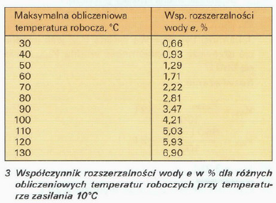
Objętość rozszerzania

50 | 3.13
55 | 2.44
60 | 2
65 | 1.69
70 | 1.45
75 | 1.26
80 | 1.12
90 | 1
 |  |  |  | 50 | 3.13
 |  |  |  | 55 | 2.44
 |  |  |  | 60 | 2
Ve= | =e x Vsystem / 100 |  | [litry] | 65 | 1.69
e (50°C)= | 1.29
Ve= | 5.031 | [litra] |  | 70 | 1.45
 |  |  |  | 75 | 1.26
Rezerwa wodna (straty podczas postoju) |  |  |  | 80 | 1.12
dla naczyn < 15 litrów minimum 20% objętości naczynia |  |  |  | 90 | 1
dla większych instalacji minium 0,5% zładu i nie mniej niż 3 litry
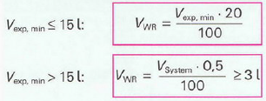

VWR= | 3 | [litry]
Ciśnienie końcowe insalacji
pe= | 5.5 | [bar]
Objętość naczynia przeponowego
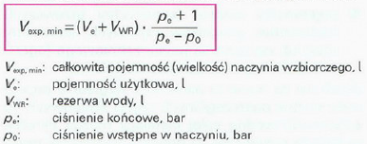

VNW= | 34.80 | [litra] | (dla p0=4 bar)

Dobrano naczynie przeponowe o pojemności 35 litrów

CWU 300
Dobór naczynia przeponowego po stronie CWU
Ciepła woda użytkowa
Vsystem= | 300 | [litrów] | Vitocell 100-V CVAA

Objętość rozszerzania

50 | 3.13
55 | 2.44
60 | 2
65 | 1.69
70 | 1.45
75 | 1.26
80 | 1.12
90 | 1
 |  |  |  |  |  | 50 | 3.13
 |  |  |  |  |  | 55 | 2.44
 |  |  |  |  |  | 60 | 2
Ve= | =e x Vsystem / 100 |  | [litry] |  |  | 65 | 1.69
e (50°C)= | 1.29
Ve= | 3.87 | [litra] |  |  |  | 70 | 1.45
 |  |  |  |  |  | 75 | 1.26
Rezerwa wodna (straty podczas postoju) |  |  |  |  |  | 80 | 1.12
dla naczyn < 15 litrów minimum 20% objętości naczynia |  |  |  |  |  | 90 | 1
dla większych instalacji minium 0,5% zładu i nie mniej niż 3 litry

VWR= | 3 | [litry]
Ciśnienie końcowe insalacji
pe= | 4.5 | [bar]
Objętość naczynia przeponowego

VNW= | 18.89 | [litra] | dla p0= | 2.5 | bar

Dobrano naczynie przeponowe o pojemności 35 litrów

CO z buforem
Dobór naczynia przeponowego po stronie CO
Górne źródło ciepła |  | Ogrzewanie podłogowe
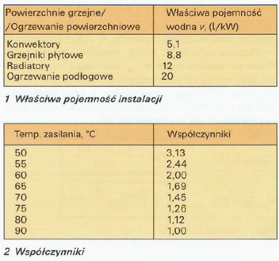
Właściwa pojemność instalacji |  |  |  | 20 | litrów/kW
Nominalna moc cieplna |  |  |  | 6.8 | [kW]

Vbufor= | 200 | litrów]
Vsystem= | 336 | [litrów]

Objętość rozszerzania

50 | 3.13
55 | 2.44
60 | 2
65 | 1.69
70 | 1.45
75 | 1.26
80 | 1.12
90 | 1
 |  |  |  |  |  | 50 | 3.13
 |  |  |  |  |  | 55 | 2.44
 |  |  |  |  |  | 60 | 2
Ve= | =e x Vsystem / 100 |  | [litry] |  |  | 65 | 1.69
e (35°C)= | 0.795
Ve= | 2.6712 | [litra] |  |  |  | 70 | 1.45
 |  |  |  |  |  | 75 | 1.26
Rezerwa wodna (straty podczas postoju) |  |  |  |  |  | 80 | 1.12
dla naczyn < 15 litrów minimum 20% objętości naczynia |  |  |  |  |  | 90 | 1
dla większych instalacji minium 0,5% zładu i nie mniej niż 3 litry

VWR= | 3 | [litry]
Ciśnienie końcowe insalacji
pe= | 2.5 | [bar]
Objętość naczynia przeponowego

VNW= | 19.85 | [litra] | (dla p0=1,5 bar)

Dobrano naczynie przeponowe o pojemności 25 litrów

CO bez bufora
Dobór naczynia przeponowego po stronie CO
Górne źródło ciepła |  | Ogrzewanie podłogowe

Właściwa pojemność instalacji |  |  |  | 20 | litrów/kW
Nominalna moc cieplna |  |  |  | 8.1 | [kW]

Vbufor= | 0 | litrów]
Vsystem= | 162 | [litrów]

Objętość rozszerzania

50 | 3.13
55 | 2.44
60 | 2
65 | 1.69
70 | 1.45
75 | 1.26
80 | 1.12
90 | 1
 |  |  |  |  |  | 50 | 3.13
 |  |  |  |  |  | 55 | 2.44
 |  |  |  |  |  | 60 | 2
Ve= | =e x Vsystem / 100 |  | [litry] |  |  | 65 | 1.69
e (35°C)= | 0.795
Ve= | 1.2879 | [litra] |  |  |  | 70 | 1.45
 |  |  |  |  |  | 75 | 1.26
Rezerwa wodna (straty podczas postoju) |  |  |  |  |  | 80 | 1.12
dla naczyn < 15 litrów minimum 20% objętości naczynia |  |  |  |  |  | 90 | 1
dla większych instalacji minium 0,5% zładu i nie mniej niż 3 litry

VWR= | 3 | [litry]
Ciśnienie końcowe insalacji
pe= | 2.8 | [bar]
Objętość naczynia przeponowego

VNW= | 9.05 | [litra] | dla p0= | 1 | bar

Dobrano naczynie przeponowe o pojemności 10 litrów

